ORDEN DE LAS CLAUSULAS
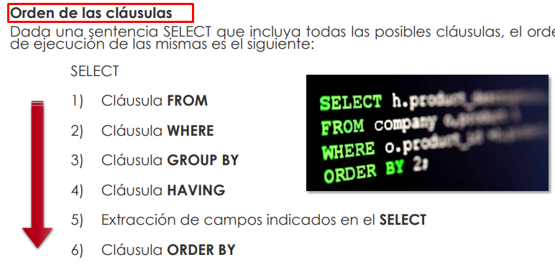

FORMATO FECHAS EN MYSQL: AÑO-MES-DIA "1993-02-01"
%
AS | Cambiar el nombre de una columna o una tabla con un alias

